1GD-FR-0020
 |  |  |  |  |  |  | PROCESO DE GESTIÓN DOCUMENTAL |  |  |  |  |  |  |  |  | POLICÍA NACIONAL
Código:1GD-FR-0020
Fecha: 04/07/2018 |  |  |  |  |  |  | DIAGNÓSTICO INTEGRAL PARA LOS ARCHIVOS DE LA POLICÍA NACIONAL
Versión: 0

CIUDAD: Bucaramanga |  |  |  |  |  |  |  |  |  | FECHA ELABORACIÓN DEL DIAGNÓSTICO |  |  |  |  |  |  | 2 |  | 6 |  |  | 2021
RESPONSABLE DEL DILIGENCIAMIENTO: Intendente NELSON GERARDO BAUTISTA NIAMPIRA
A. IDENTIFICACIÓN
CÓDIGO Y NOMBRE DE LA UNIDAD: 3.8.5.2 - POLICIA METROPOLITANA DE BUCARAMANGA
FECHA DE CREACIÓN DE LA UNIDAD: 25 de febrero de 2008 |  |  |  |  |  |  |  |  |  | ACTO ADMINISTRATIVO DE CREACIÓN DE LA UNIDAD: Resolución 0602 del 25/02/2008
DIRECCIÓN DE LA UNIDAD: Calle 41 12-60 Barrio Garcia Rovira - Bucaramanga |  |  |  |  |  |  |  |  |  | ACTO ADMINISTRATIVO VIGENTE DE LA UNIDAD: Resolucion 01697 del 10 de Mayo de 2013 - Resolucion No 00333 del 01 de febrero de 2019
CORREO ELECTRÓNICO DE LA UNIDAD: mebuc.guged@policia.gov.co |  |  |  |  |  |  |  |  |  | TELÉFONO: 6458700 Ext. 21515 |  |  |  |  |  |  |  | IP: 21515
A.1 DIRECTOR, COMANDANTE O JEFE DE LA UNIDAD:
NOMBRE: |  |  | Javier Josué Martín Gámez
GRADO: |  |  | Brigadier General
CARGO: |  |  | Comandante Policia Metropolitana de Bucaramanga
TIEMPO EN EL CARGO: |  |  |  | 0 años 4 meses y 29 dias
A.2 ADMINISTRACIÓN DEL ARCHIVO
Jefe Grupo de Gestión Documental
NOMBRES Y APELLIDOS: Carlos Alberto Arenas Rodriguez |  |  |  |  |  |  |  |  |  | CAPACITACIÓN O CURSOS EN GESTIÓN DOCUMENTAL Y ARCHIVÍSTICA
GRADO: Sargento Mayor |  |  |  |  |  |  |  |  |  | 1 | Certificacion Ciudadano Digital - PONAL
CARGO: Jefe Grupo Gestión Documental |  |  |  |  |  |  |  |  |  | 2 | Tecnico Salud Ocupacional - SENA
TIEMPO EN EL PROCESO DE GESTIÓN DOCUMENTAL (Años, Meses, Días): 2 meses y 15 dias |  |  |  |  |  |  |  |  |  | 3 | CURSO ORGANIZACION DE ARCHIVOS ADMINISTRATIVOS - SENA
TIEMPO EN LA INSTITUCIÓN (Años, Meses, Días) 29 años, 8 meses y 14 dias
CORREO INSTITUCIONAL: alberto.arenas8224@correo.policia.gov.co
No. CELULAR:
No IP DE LA OFICINA Y/O GRUPO: 21515
CONDICIÓN MÉDICO LABORAL: No apto
Funciones del Jefe Grupo de Gestión Documental
1 | Brindar la información que corresponda de acuerdo a la naturaleza del cargo, a quien la requiera, siguiendo los lineamientos de la normativa establecida.
2 | Implementar el sistema de gestión integral de acuerdo con los lineamientos institucionales, efectuando mejora continua en los procesos que lo requieran.
3 | Realizar las actividades establecidas en la gestión documental, aplicando la normativa vigente.
4 | Realizar las actividades establecidas para la implementación del sistema de gestión ambiental en la Policía Nacional.
5 | Guardar la reserva y confidencialidad de los documentos e información que sea de su conocimiento dentro del cumplimiento de sus funciones.
6 | Dar buen uso a los elementos asignados bajo su responsabilidad, con el fin de mantenerlos disponibles para el servicio.
7 | Las demás que le sean asignadas de acuerdo con la ley, los reglamentos o la naturaleza de su cargo.
Responsable Archivo Central
NOMBRES Y APELLIDOS: Nelson Gerardo Bautista Niampira |  |  |  |  |  |  |  |  |  | CAPACITACIÓN O CURSOS EN GESTIÓN DOCUMENTAL Y ARCHIVÍSTICA
GRADO: Intendente |  |  |  |  |  |  |  |  |  | 1 | Tecnico asistencial en organización de Archivos - SENA
CARGO: Jefe Grupo Gestión Documental |  |  |  |  |  |  |  |  |  | 2 | Seminario Gestion Documental - SENA
TIEMPO EN EL PROCESO DE GESTIÓN DOCUMENTAL (Años, Meses, Días): 12 años, 9 meses y 19 dias |  |  |  |  |  |  |  |  |  | 3 | Curso de Archivista - SENA
TIEMPO EN LA INSTITUCIÓN (Años, Meses, Días) 19 años, 1 mes y 21 dias |  |  |  |  |  |  |  |  |  | 4 | Curso de organización Documental - SENA
CORREO INSTITUCIONAL: nelson.bautista@correo.policia.gov.co |  |  |  |  |  |  |  |  |  | 5 | Curso producir los documentos que se original de las funciones administrativas - SENA
No. CELULAR: |  |  |  |  |  |  |  |  |  | 6 | Curso organizar la documentacion de acuerdo con las normas legales y de la organización - SENA
No IP DE LA OFICINA Y/O GRUPO: 21515 |  |  |  |  |  |  |  |  |  | 7 | Cursos Organización documental y fundamentos basicos de asministracion documental - SENA
CONDICIÓN MÉDICO LABORAL: Apto |  |  |  |  |  |  |  |  |  | 8 | Simposio - Encuentro Nacional de Jefes de Gestion Documental y responsables de Archivo -2010 - DINAE
Funciones del Responsable Archivo Central
1 | Brindar la información que corresponda de acuerdo a la naturaleza del cargo, a quien la requiera, siguiendo los lineamientos de la normativa establecida.
2 | Implementar el sistema de gestión integral de acuerdo con los lineamientos institucionales, efectuando mejora continua en los procesos que lo requieran.
3 | Realizar las actividades establecidas en la gestión documental, aplicando la normativa vigente.
4 | Realizar las actividades establecidas para la implementación del sistema de gestión ambiental en la Policía Nacional.
5 | Guardar la reserva y confidencialidad de los documentos e información que sea de su conocimiento dentro del cumplimiento de sus funciones.
6 | Dar buen uso a los elementos asignados bajo su responsabilidad, con el fin de mantenerlos disponibles para el servicio.
7 | Las demás que le sean asignadas de acuerdo con la ley, los reglamentos o la naturaleza de su cargo.
TALENTO HUMANO
GRADO | APELLIDOS Y NOMBRES |  |  |  |  | CÉDULA | CARGO ACTUAL | No. De Celular | TIEMPO DE SERVICIO EN LA UNIDAD |  |  | TIEMPO EN EL PROCESO DE GESTIÓN DOCUMENTAL |  |  | NIVEL ACADÉMICO |  |  |  |  | CONDICIÓN MÉDICO LABORAL
 |  |  |  |  |  |  |  |  | Años | Meses | Días | Años | Meses | Días
SM | CARLOS ALBERTO ARENAS RODRIGUEZ |  |  |  |  |  | JEFE GESTIÓN DOCUMENTAL |  | 9 | 11 | 17 | 0 | 2 | 15 | Bachiller Academico - CURSO ORGANIZACION DE ARCHIVOS ADMINISTRATIVOS - SENA |  |  |  |  | Reubicacion laboral
IT | BAUTISTA NIAMPIRA NELSON GERARDO |  |  |  |  |  | RESPONSABLE ARCHIVO |  | 13 | 6 | 6 | 12 | 9 | 16 | Ingeniero Agronomo - Bachiller tecnico en informatica - Tecnico en asistencia Organización de Archivos SENA |  |  |  |  | Apto
SI | NIÑO GUTIERREZ JUAN GABRIEL |  |  |  |  |  | AUXILIAR DE ARCHIVO |  | 3 | 4 | 23 | 3 | 4 | 0 | Tecnlogia en Gestion Documental SENA |  |  |  |  | Reubicacion laboral
PT | ORTEGA RAMIREZ OSCAR |  |  |  |  |  | AUXILIAR DE ARCHIVO |  | 6 | 11 | 23 | 6 | 10 | 10 | Bachiller academico - Tecnico asistencial en organización de Archivos - SENA |  |  |  |  | Reubicacion laboral
PT | CARLOS ALIRIO GALVIS ARIAS |  |  |  |  |  | AUXILIAR DE ARCHIVO |  | 3 | 5 | 24 | 3 | 4 | 10 | Bachiller academico - Curso Tecnico en Gestion Documental - FITEC |  |  |  |  | Reubicacion laboral
PT | EDINSON GIOVANNY ALVAREZ RUEDA |  |  |  |  |  | ESTAFETA |  | 10 | 5 | 15 | 0 | 2 | 24 | Bachiller academico |  |  |  |  | Excusa Parcial
...
B1. DATOS GENERALES Y UBICACIÓN DEL DEPÓSITO DE ARCHIVO
B.5 EQUIPOS Y ENSERES
Accesorio |  |  |  |  |  |  |  | Cantidad | Accesorio |  |  |  |  | Cantidad | Accesorio |  |  |  |  |  |  | Cantidad
Cuenta con extintores CO2 (cuantos): |  |  |  |  |  |  |  | 2 | Termohigrómetros |  |  |  |  | 3 | Puestos de Trabajo |  |  |  |  |  |  | 4
Cuenta con extintores Multipropósito(cuantos): |  |  |  |  |  |  |  | 2 | Equipos de Computo |  |  |  |  | 4 | Teléfonos |  |  |  |  |  |  | 1
Cuenta con extractores de aire (cuantos): |  |  |  |  |  |  |  | 3 | Escáneres |  |  |  |  | 1 | Unidades de Conservación (Cajas) |  |  |  |  |  |  | 3525
Cuenta con sensores de movimiento: |  |  |  |  |  |  |  | 0 | Impresoras |  |  |  |  | 1 | Unidades de Conservación (Carpetas y libros) |  |  |  |  |  |  | 24673
Deshumidificadores |  |  |  |  |  |  |  | 2 | Fotocopiadoras |  |  |  |  | 1 | Equipos de Microfilmación |  |  |  |  |  |  | 0
Otros, cuales?
EVIDENCIA FOTOGRÁFICA
SE DEBERÁ ANEXAR FOTOGRAFÍAS QUE DEN CUANTA DE LAS CONDICIONES TÉCNICAS MÍNIMAS QUE PRESENTA LA ESTRUCTURA DEL ARCHIVO, EQUIPAMIENTO Y MOBILIARIO, ESTANTERÍA, SEÑALÉTICA Y SEGURIDAD, LAS ÁREAS COLINDANTES Y EL ESTADO DE LA INFORMACIÓN ADMINISTRADA POR LA UNIDAD
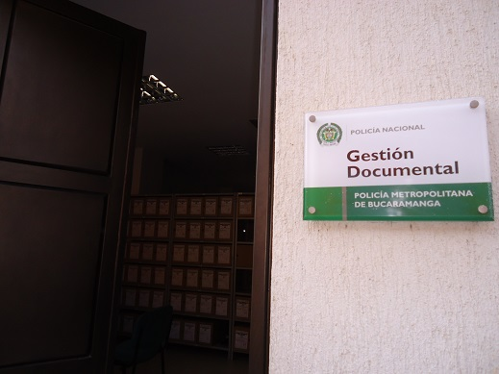
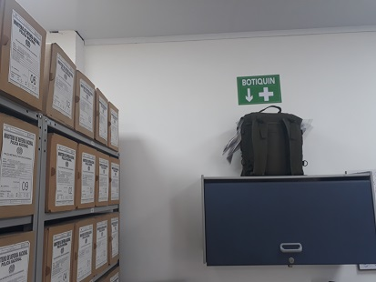
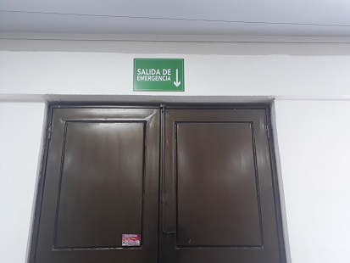

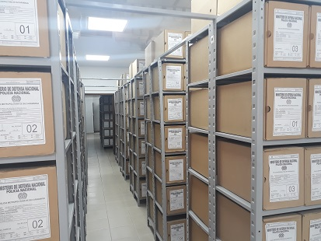
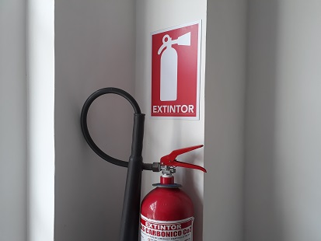
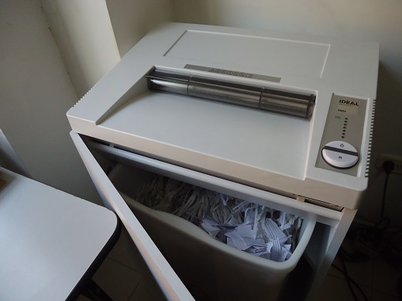

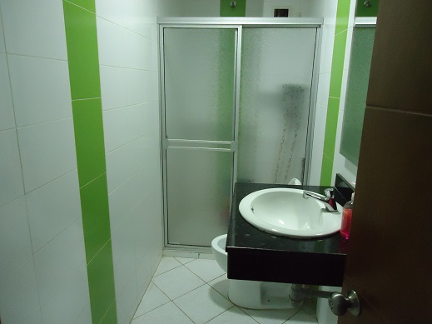
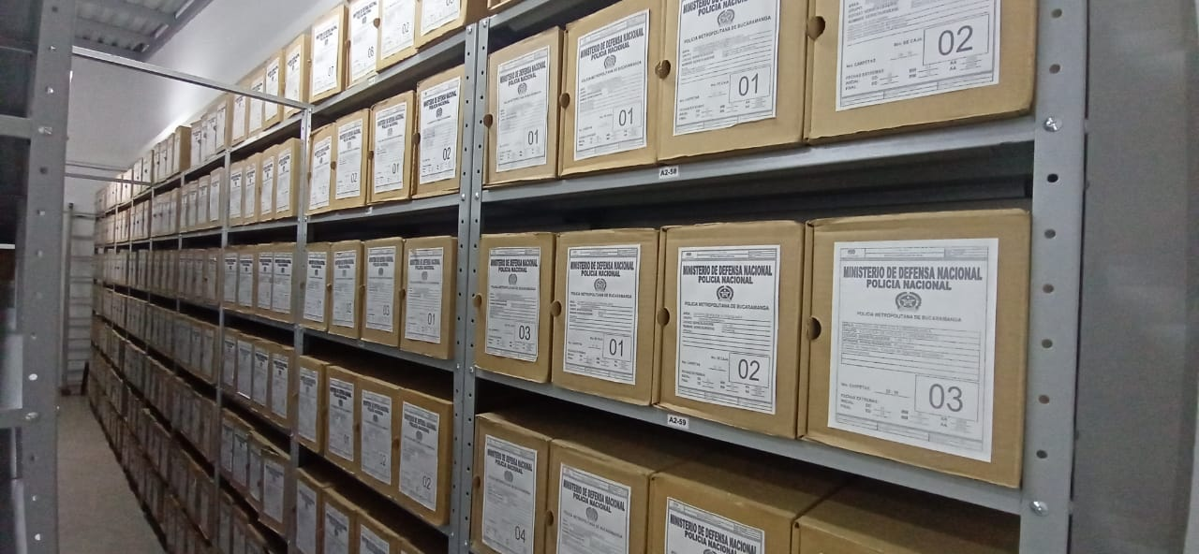
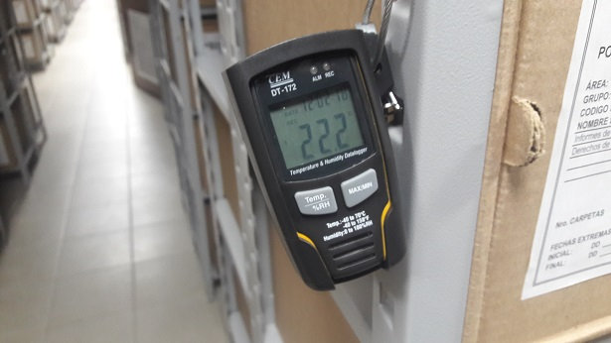

C. CARACTERÍSTICAS DE LA DOCUMENTACIÓN
IDENTIFICACIÓN DEL FONDO ACUMULADO O DOCUMENTAL
UNIDAD POLICIAL |  |  |  |  |  |  | POLICIA METROPOLITANA DE BUCARAMANGA |  |  |  | DEPENDENCIA PRODUCTORA: |  |  |  | ARCHIVOS CENTRAL - ARCHIVOS DE GESTION
ACERVO DOCUMENTAL
Fechas Extremas Acervo Documental |  |  |  |  |  | Cantidades de Unidades de Conservación Cajas |  | Cantidad Soporte Documental
Fecha Inicial |  | dia: | mes: | año: |  | N/A |  | Archivo de Gestión | Papel (carpetas) | Análogo | Digital | Planos | Libros | Videos | Fotografías |  | Cintas |  | Microfilmes |  | Magnéticos y ópticos |  | Pergaminos
fecha final |  | dia: | mes: | año: |  |  |  |  | No aplica | No aplica | No aplica | No aplica | No aplica | No aplica | No aplica |  | No aplica |  | No aplica |  | No aplica |  | No aplica
Fecha Inicial |  | 1 | 1 | 2008 |  | 3525 |  | Archivo Central | Papel (carpetas) | Análogo | Digital | Planos | Libros | Videos | Fotografías |  | Cintas |  | Microfilmes |  | Magnéticos y ópticos |  | Pergaminos
fecha final |  | 31 | 5 | 2018 |  |  |  |  | 18239 | No aplica | No aplica | No aplica | 6434 | No aplica | No aplica |  | No aplica |  | No aplica |  | No aplica |  | No aplica
Fecha Inicial |  | dia: | mes: | año: |  | N/A |  | Archivo Intermedio | Papel (carpetas) | Análogo | Digital | Planos | Libros | Videos | Fotografías |  | Cintas |  | Microfilmes |  | Magnéticos y ópticos |  | Pergaminos
...
 |  | Archivo Central |  |  |  | X
 |  | Archivo Central |  |  |  | X
 |  | Archivo de Gestión |  |  |  | X
 |  | Archivo de Gestión |  |  |  | X
 |  | Archivo de Gestión |  |  |  | X
 |  | Archivo de Gestión |  |  |  | X
...
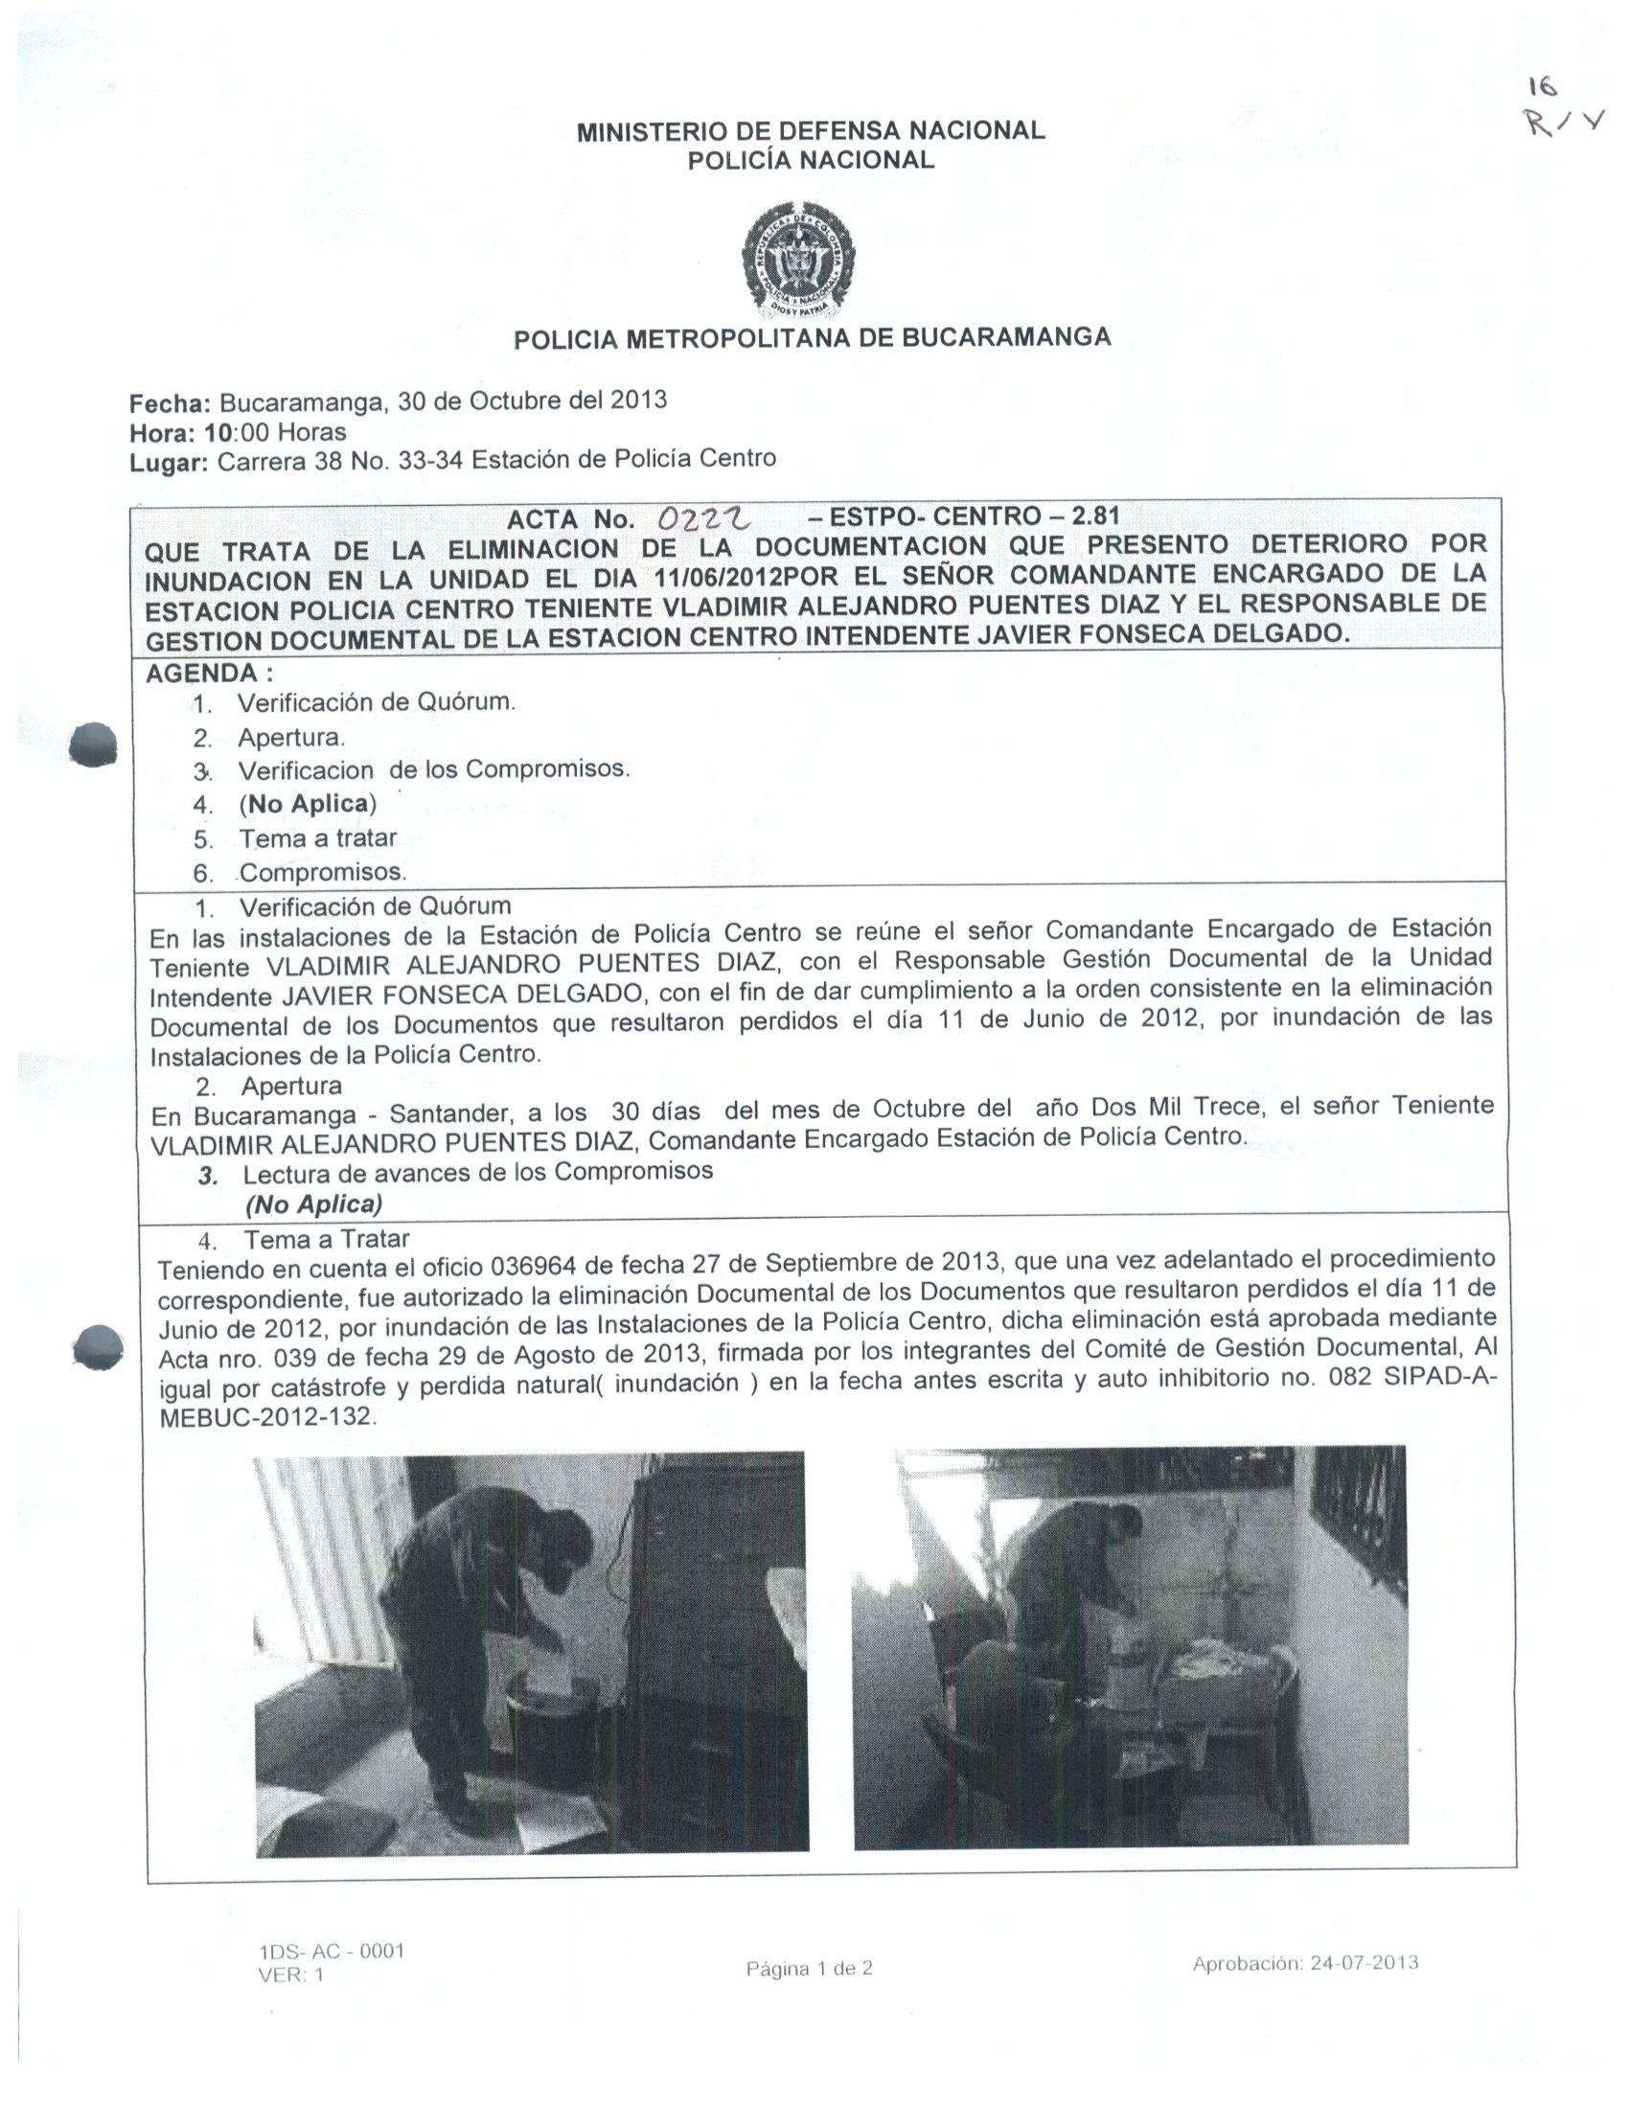
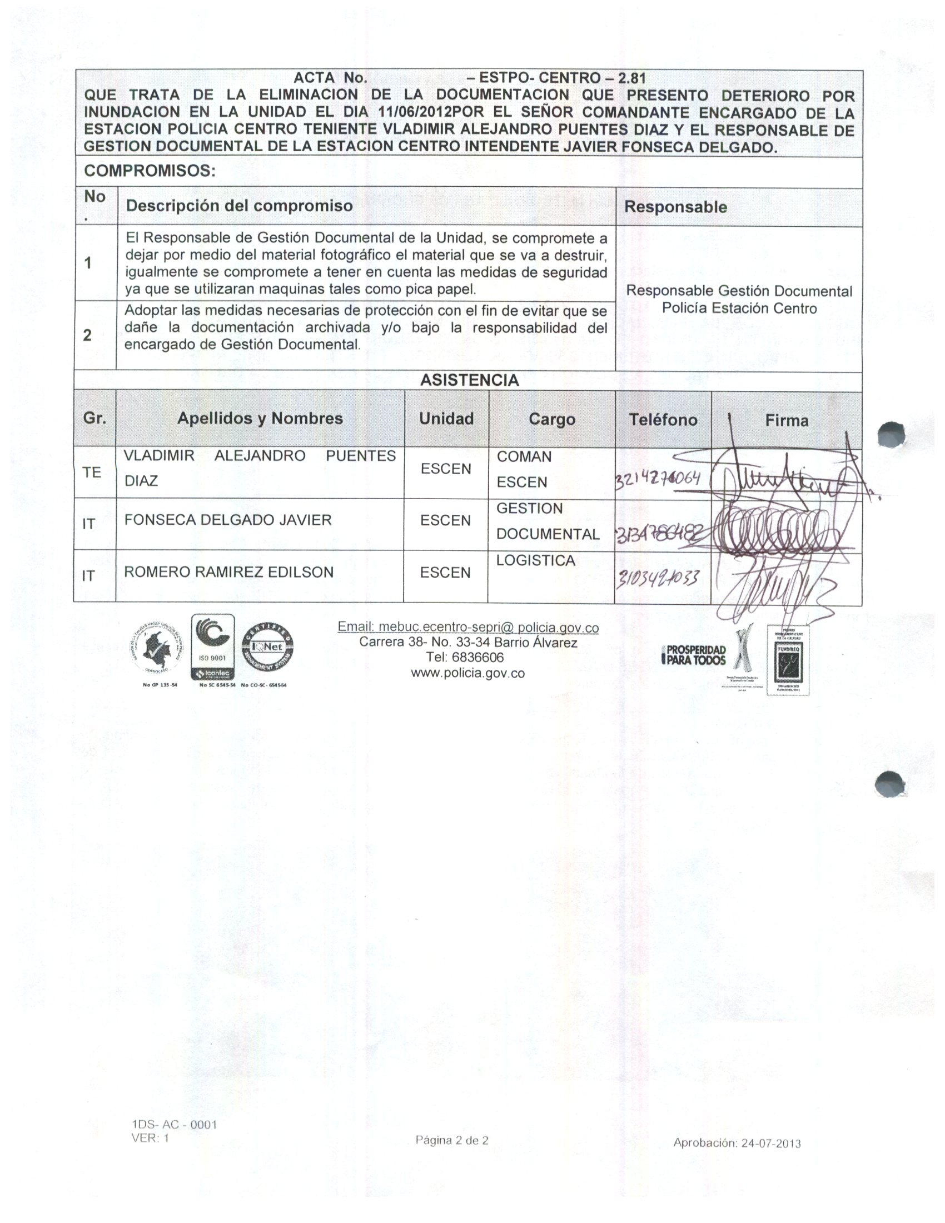
...
 |  |  |  |  |  |  | Clase de Archivo |  |  | Actividad |  |  | Evidencia |  |  | periodicidad |  |  |  |  | Observaciones
 |  |  |  |  |  |  | Archivo de Gestión |  |  | Socializacion a responsables de archivo de gestion de la unidad |  |  | Acta No 068 COMAN GUGED del 08 de marzo de 2021 |  |  | Semestral

 |  |  |  |  |  |  | Archivo Central |  |  | Inspeccion y mantenimiento permanente a las instalaciones del Archivo Central |  |  | S-2021-007726-MEBUC del 25-01-2021 S-2021-021138-MEBUC del 22-02-2021 S-2021-022305-MEBUC del 24/02/2021 GS-2021-047872-MEBUC del 28/04/2021 |  |  | Trimestral
C. Saneamiento ambiental: desinfección, desratización y desinsectación |  |  |  |  |  |  | Archivo Central |  |  | Se llevo a cabo actividad de fumigación primer semestre de 2021 |  |  | GS-2021-057940-MEBUC de fecha 28 de mayo de 2021 |  |  | Semestral
D. Monitoreo y control de condiciones ambientales |  |  |  |  |  |  | Archivo Central |  |  | Se lleva el control con el diligenciaiento permanente del formato establecido |  |  | 1GD-FR-0015 REGISTRO DE CONTROL AMBIENTAL |  |  | Permanente
E. Almacenamiento y re-almacenamiento |  |  |  |  |  |  | Archivo Central |  |  | Entrega de cajas, carpetas, cambio de rotulos y uso adecuado de unidades de conservacion |  |  | GS-2021-057837-MEBUC de fecha 28 de mayo de 2021 |  |  | Semestral
F. Prevención de emergencias y atención de desastres. |  |  |  |  |  |  | Archivo Central |  |  | Elaboracion de plan de emergencias y destastres |  |  | Acta No 169 del 25/05/2021 - Actualizacion y socializacion plan de emergencias Archivo Central MEBUC |  |  | Semestral
PLAN DE CONSERVACIÓN PREVENTIVA
Programa |  |  |  |  |  |  | Clase de Archivo |  |  | Actividad |  |  | Evidencia |  |  | periodicidad |  |  |  |  | Observaciones
A. Preservación digitla a largo plazo |  |  |  |  |  |  | Archivo Central |  |  | No aplica |  |  | No aplica |  |  | No aplica |  |  |  |  | No aplica
EVIDENCIA FOTOGRÁFICA
SE DEBERÁ ANEXAR FOTOGRAFÍAS QUE DEN CUANTA DE LAS CONDICIONES DE ORGANIZACIÓN, ADMINISTRACIÓN, CUSTODIA Y CONSERVACIÓN DE LOS ACERVOS DOCUMENTALES
Plan de conservación de preventiva
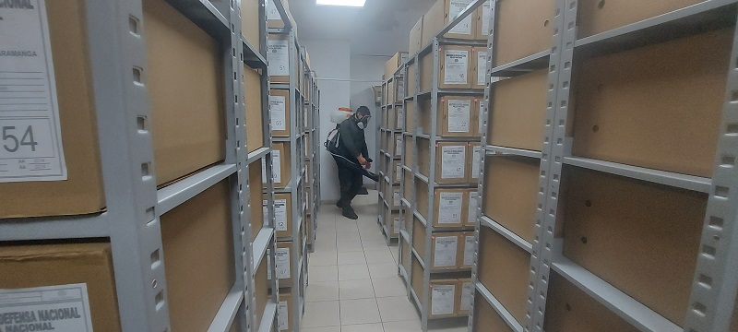
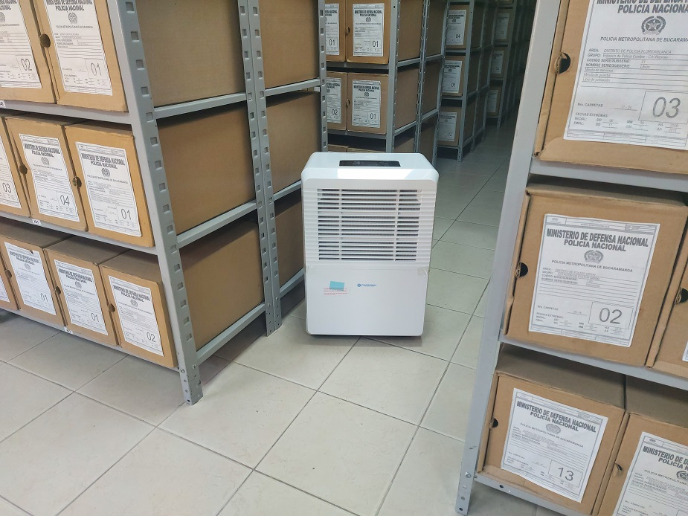
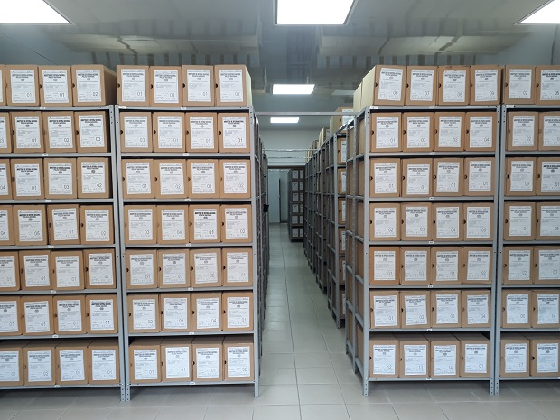
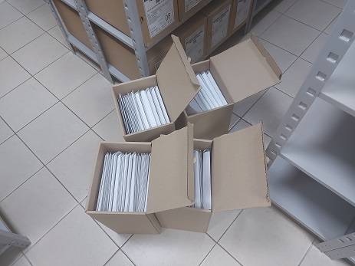
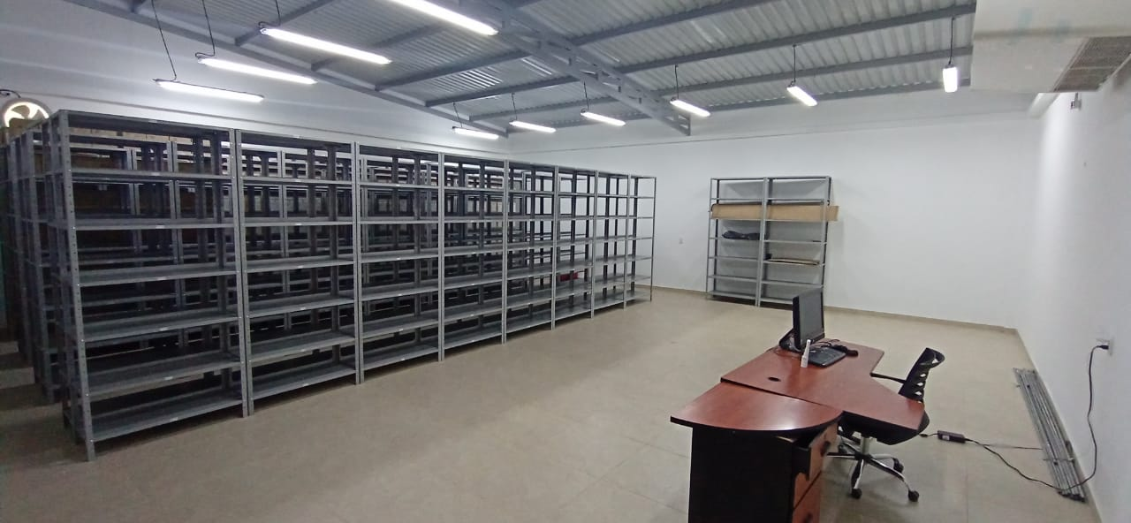

Fecha de Elaboración |  |  |  | 2 | 6 | 2021 |  | Fecha de Elaboración |  | 2 | 6 | 2021 |  |  |  | VISTO BUENO JEFE DE LA UNIDAD
Diagnostico Elaborado por: |  |  |  | Intendente Nelson Gerardo Bautista Niampira |  |  |  | Jefe Grupo de Gestión Documental |  | Sargento Mayor Carlos Alberto Rodriguez Arenas |  |  |  |  |  | Comandante de Unidad |  | Brigadier General Javier Josué Martín Gámez
 |  |  |  | Grado Nombres y Apellidos |  |  |  |  |  | Grado Nombres y Apellidos |  |  |  |  |  |  | Grado Nombres y Apellidos

Firma |  |  |  |  |  |  |  | Firma |  |  |  |  |  |  |  |  | Firma

